상품제안서
나오 LED 핸디선풍기 NAO-D4020F | 상품코드: F00667

 |  |  |  |  |  |  | 02-412-0044 | www.easy1.co.kr
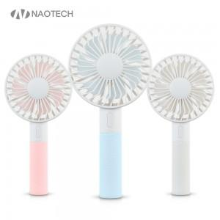 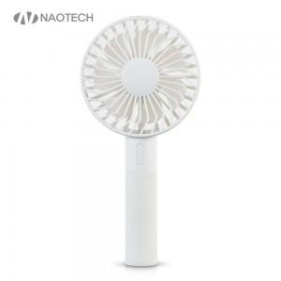 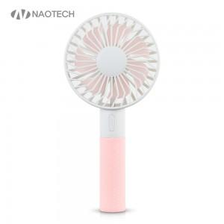

【상세/제작정보】 | 2가지 컬러LED 실리콘 손잡이로 땀으로 인한 미끄럼 방지

【인쇄/포장옵션】 | 레이저, 스티커 / 포장지포장

【공급단가】 | 수량 | 100~ | 300~ | 500~ | 1,000~ | 3,000~
*VAT별도 | 단가 | 8,830원 | 8,500원 | 8,180원 | 7,850원 | 7,650원

【상품 URL】 | http://www.easy1.co.kr/src/goods_detail.php?gdno=667

